Info
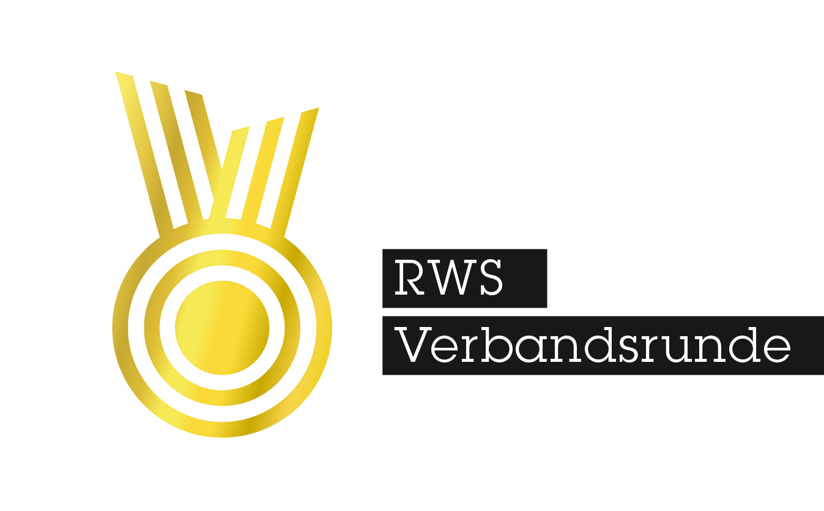

Hinweise zur Meldedatei Verbandsrunde

1. | Diese Meldedatei dient nur der Meldung der Vor- und Rückkämpfe der RWS Jugendverbandsrunde 2019!
2. | Ausschließlich weiß hinterlegte Felder sollen ausgefüllt werden. Graue Felder, wie Gesamt und Klasse, errechnen sich automatisch. Für die Landesverbände bitte die korrekten Kürzel verwenden, in der Spalte Mannschaft sind nur die Zeichen j und n erlaubt!
3. | Mannschaftergebnisse werden automatisch aus den Mannschaftsangaben der Einzelschützen ermittelt, lediglich die Sortierung muss manuell vorgenommen werden, dabei ist auf die korrekte Auswahl von Landesverbandspalte und Ergebnisspalte zu achten.
4. | Bitte für die Meldung keine Spalten hinzufügen oder entfernen!
5. | Bei Rückfragen oder Problemen bitte eine kurze Mail an:
 | carina.sauerwald@gmail.com

